Sheet1
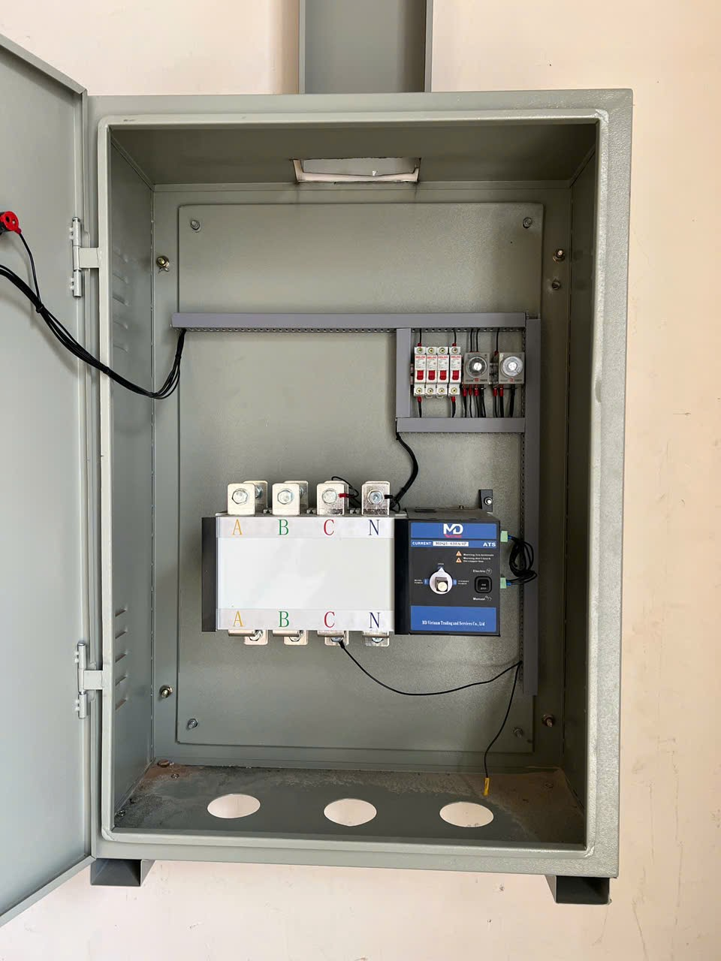
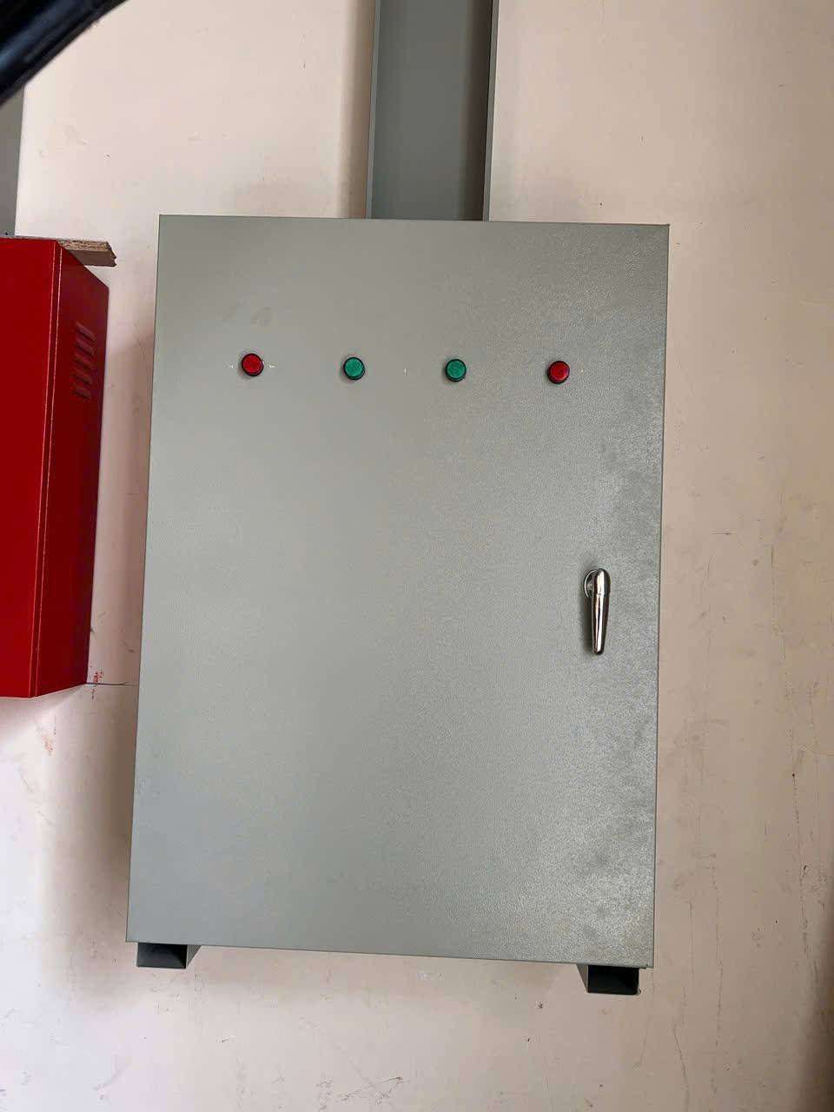
Catalog Thông tin kỹ thuật tủ chuyển nguồn tự động ATS 630 A
Nhãn hiệu, Hãng sản xuất | BIGWIN
Nước sản xuất, lắp ráp tủ | Việt Nam hoặc Nhập khẩu đồng bộ theo máy
Dòng điện định mức | Phù hợp công suất máy
Vỏ tủ | Bằng thép tấm dầy 1,5mm÷2,0mm . Sơn tĩnh điện chống rỉ sét
Thiết bị đóng cắt | Thiết bị đóng cắt tiêu chuẩn AiSIKAI hoặc tùy chọn
Chế độ hoạt động | Tự động và bằng tay
Tự động: Thời gian bỏ qua nháy điện lưới ( nguồn điện cấp từ trạm biến áp):3s ( có thể thay đổi tùy chỉnh) | Khi điện lưới bị mất thì bộ chuyển nguồn tạm thời vẫn giữ nguyên trạng thái , máy phát điện chưa khởi động , chờ vài giây xem điện lưới có thực sự mất hay là chỉ tạm thời bị mất trong vài giây . Sau máy giây máy phát mới được tự động khởi động và bộ chuyển nguồn trong tủ ATS phụ trách cấp nguồn điện lưới mới thực sự cắt
Tự động: Thời gian trễ đóng nguồn điện máy phát điện cho tải : 30÷45s (có thể thay đổi tùy chỉnh) | Khi máy phát điện mới khởi động , điện áp , tần số chưa chuẩn , thì bộ chuyển đổi nguồn trong tủ ATS phụ trách cấp nguồn bên máy phát chưa được đóng để cấp điện cho tải . Sau mấy giây , khi các thông số đầu ra máy phát điện đã đạt chuẩn , thì bộ chuyển nguồn trong tủ ATS phụ trách cấp nguồn bên máy phát mới được đóng lại để cấp nguồn ra tải .
Tự động: Thời gian kiểm tra điện lưới tốt trở lại : 30÷60s (có thể thay đổi tùy chỉnh ) | Khi điện lưới có trở lại thì bộ chuyển nguồn tạm thời vẫn giữ nguyên trạng thái, máy phát điện vẫn chạy , chờ vài giây xem điện lưới thực sự ổn định và có chính thức trở lại (chứ không phải là nháy điện ). Sau mấy giây thì bộ chuyển nguồn trong tủ ATS phụ trách cấp nguồn điện máy phát điện mới tự động ngắt.
Tự động: Thời gian trễ đóng điện lưới cho tải : 15s ( có thể thay đổi tùy chỉnh) | Sau khi bộ chuyển nguồn trong tu ATS phụ trách cấp nguồn điện máy phát điện tự động cắt , thid khoảng hơn 0,5 giây sau mới đến lượt bộ chuyển nguồn trong tủ ATS phụ trách cấp nguồn điện lưới tự động đóng điện
Tự động: Thời gian chạy không tải làm mát máy phát : 3÷5 phút ( có thể thay đổi tùy chỉnh) | Sau khi bộ chuyển nguồn trong tủ ATS phụ trách cấp nguồn điện máy phát điện tự động cắt , thì máy phát tuy không còn cấp điện ra tải , nhưng không được tắt máy ngay , để còn làm mát máy và bảo đảm an toàn cho máy và phụ tải .
Bằng tay | Người vận hành khởi động và dừng máy trực tiếp bằng tay

